Munka1
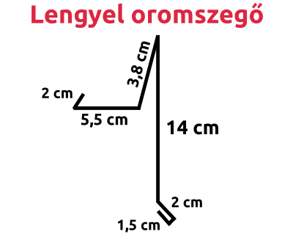
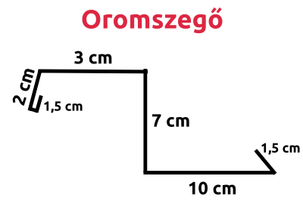
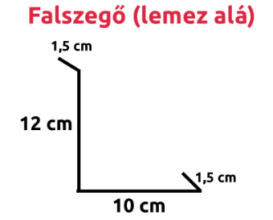
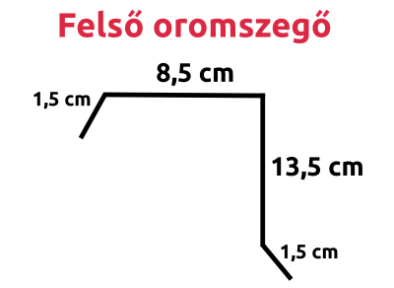
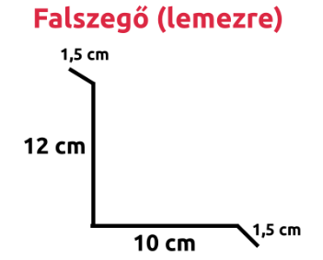
Teríték (cm) | Ár ft/m két méteres szálrra értendő | Fa mintás + 20 % | Egyedi méret + 20 % | Fa mintás egyedi méret
0 - 6,5 | 650 Ft / m | 780 Ft / m | 780 Ft / m | 845 Ft / m
7 - 11 | 900 Ft / m | 1080 Ft / m | 1080 Ft / m | 1170 Ft / m
12 - 14 | 1050 Ft / m | 1260 Ft / m | 1260 Ft / m | 1365 Ft / m
15 - 16 | 1100 Ft / m | 1320 Ft / m | 1320 Ft / m | 1430 Ft / m
17 - 20 | 1200 Ft / m | 1440 Ft / m | 1440 Ft / m | 1560 Ft / m
21 - 24 | 1400 Ft / m | 1680 Ft / m | 1680 Ft / m | 1820 Ft / m
25 | 1600 Ft / m | 1920 Ft / m | 1920 Ft / m | 2080 Ft / m
26 - 30 | 1700 Ft / m | 2040 Ft / m | 2040 Ft / m | 2210 Ft / m
31,2 | 1950 Ft / m | 2340 Ft / m | 2340 Ft / m | 2535 Ft / m
32 - 35 | 2050 Ft / m | 2460 Ft / m | 2460 Ft / m | 2665 Ft / m
36 - 41 | 2300 Ft / m | 2760 Ft / m | 2760 Ft / m | 2990 Ft / m
41,6 | 2500 Ft / m | 3000 Ft / m | 3000 Ft / m | 3250 Ft / m
42 - 45 | 2650 Ft / m | 3180 Ft / m | 3180 Ft / m | 3445 Ft / m
45 - 50 | 2800 Ft / m | 3360 Ft / m | 3360 Ft / m | 3640 Ft / m
51 - 55 | 3150 Ft / m | 3780 Ft / m | 3780 Ft / m | 4095 Ft / m
56 - 62 | 3250 Ft / m | 3900 Ft / m | 3900 Ft / m | 4225 Ft / m
62,5 | 3400 Ft / m | 4080 Ft / m | 4080 Ft / m | 4420 Ft / m
63 - 70 | 3900 Ft / m | 4680 Ft / m | 4680 Ft / m | 5070 Ft / m
71 - 75 | 4200 Ft / m | 5040 Ft / m | 5040 Ft / m | 5460 Ft / m
76 - 80 | 4400 Ft / m | 5280 Ft / m | 5280 Ft / m | 5720 Ft / m
81 - 85 | 4650 Ft / m | 5580 Ft / m | 5580 Ft / m | 6045 Ft / m
86 - 90 | 4900 Ft / m | 5880 Ft / m | 5880 Ft / m | 6370 Ft / m
91 - 95 | 5050 Ft / m | 6060 Ft / m | 6060 Ft / m | 6565 Ft / m
96 - 100 | 5250 Ft / m | 6300 Ft / m | 6300 Ft / m | 6825 Ft / m
101 - 105 | 5500 Ft / m | 6600 Ft / m | 6600 Ft / m | 7150 Ft / m
106 - 110 | 5700 Ft / m | 6840 Ft / m | 6840 Ft / m | 7410 Ft / m
111 - 115 | 5900 Ft / m | 7080 Ft / m | 7080 Ft / m | 7670 Ft / m
116 - 125 | 6450 Ft / m | 7740 Ft / m | 7740 Ft / m | 8385 Ft / m

